BF006
Defect

 | Id
 | BF006

 | Title |  |  | Satuts
 | Filtro productos por ciudad |  |  | Closed

 | Severity | Priority | Asignee
 | Major | High | Gonzalo Volante

 | Milestone
 | <Version actual>

 | Expected result (description)
 | El bloque del buscador debe permitir filtrar los servicios por ciudad.

 | Obtained result (description)
 | El bloque del buscador no nos permite solo filtrar productos por ciudad, pues nos exige que debemos escoger una categoria de los servicios.

 | Evidence
 | 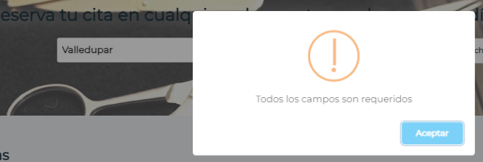

BF005
Defect

 | Id
 | BF005

 | Title |  |  | Satuts
 | Botón de compartir app en redes sociales en teléfono móvil |  |  | Closed

 | Severity | Priority | Asignee
 | Normal | Low | Gonzalo Volante

 | Milestone
 | <Version actual>

 | Expected result (description)
 | Al ingresar a la app desde un telefono movil, se debe visualizar el boton de comparir.

 | Obtained result (description)
 | No se visualiza el boton de compartir app en redes sociales.

 | Evidence
 | 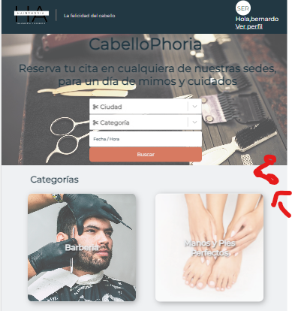

BF004
Defect

 | Id
 | BF004

 | Title |  |  | Satuts
 | Desmarcar un producto como favorito |  |  | Closed

 | Severity | Priority | Asignee
 | Normal | Low | Gonzalo Volante

 | Milestone
 | <Version actual>

 | Expected result (description)
 | Al ingresar a nuestro perfil, en la opcion de favoritos podemos desmarcar los productos que estan agregados y asi desapareceran de la selección de mis favoritos.

 | Obtained result (description)
 | Al desmarcar el producto de favoritos, nos sigue apareciendo en la seccion de favoritos.

 | Evidence
 | 